Přiloha č.1 Tech.spec. a ceník
Příloha č.2 - Technická specifikace a ceník ke smlouvě 26/xxx/3062

"Dodávka pojezdů ROLLON"

KZM | Název materiálu | Bližší specifikace | Očekávaný odběr v MJ | MJ | Cena za MJ bez DPH | CENA celkem bez DPH
1548810052000 | Pojezd ROLLON DSS28-530 | teleskopické vedení řada DS sestává s jednoho vodicího vedení, jednoho vedení plně vysunutelného na jednu stranu a středového prvku ve tvaru S hmotnost jednoho vedení v kg/m: 6,4 délka 530 mm výsuv 548 mm radiální zatížení dvojice vedení 2340 (N) počet upevňovacích otvotů 6/7 obj.č.DSS528-530-548, lineární vedení Rollon | 8 | KS

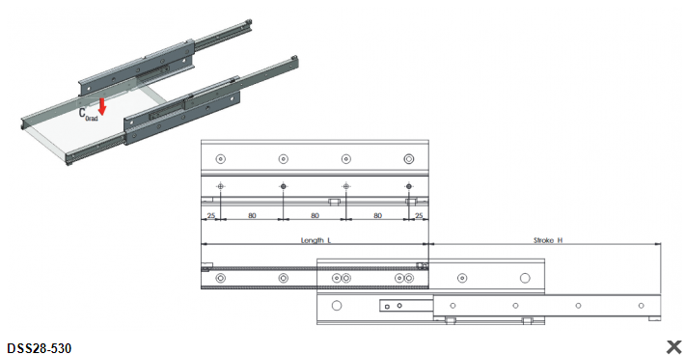
 |  |  |  |  | CENA CELKEM | 0.00 Kč

Cena včetně dopravy do skladu - sklad 300,Hudcova 74,621 000 Brno-Medlánky

